Anexo 4
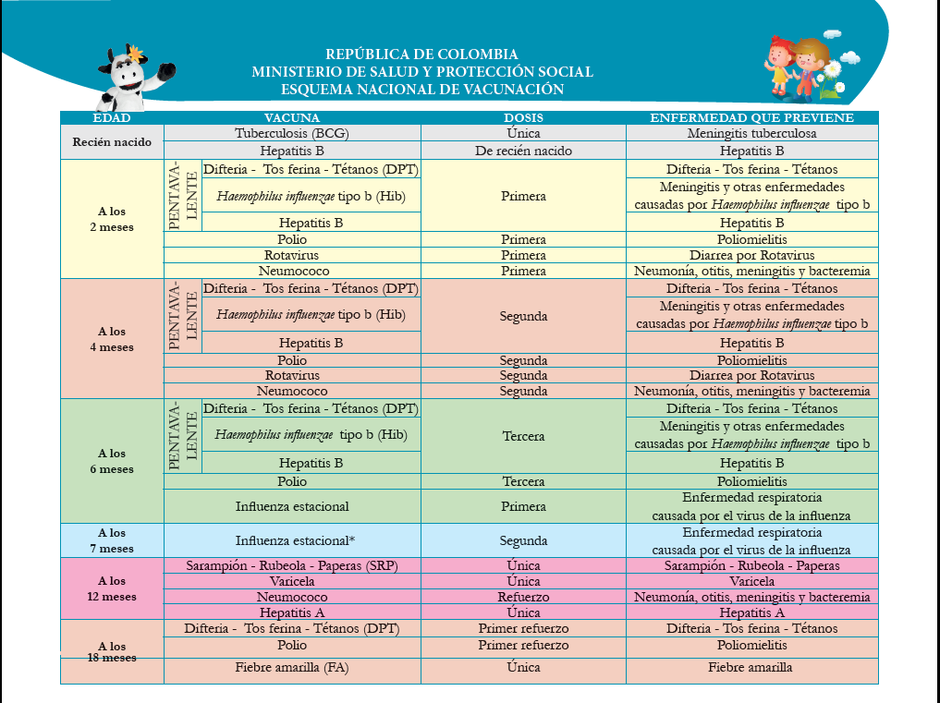
PROCESO INSPECCIÓN, VIGILANCIA Y CONTROL INSTRUMENTO DE VERIFICACIÓN - HOGAR MÚLTIPLE ANEXO No. 4. ESQUEMA DE VACUNAS | IN2.IVC | 2020-09-02
 | Versión 2 | Página 1 de 1
 | Clasificación de la Información: CLASIFICADA

Anexo 15
 | PROCESO INSPECCIÓN, VIGILANCIA Y CONTROL INSTRUMENTO DE VERIFICACIÓN - HOGAR MÚLTIPLE ANEXO 15. GENERALIDADES DEL PRESUPUESTO Y EJECUCIÓN |  | IN2.IVC | 2020-09-02
 |  |  | Versión 2 | Página 1 de 1
 |  |  | Clasificación de la Información: CLASIFICADA

1. Generalidades de la Modalidad
Canasta y costos de referencia - General Modalidad Institucional
Costos Fijos | Permitidos | Gastos Operativos No permitidos
 | Talento humano | Tiquetes aéreos.
 | Infraestructura (Arriendo y servicios públicos). | Pagos por transporte de mensajería de los auxiliares administrativos.
 | Infraestructura (Mantenimiento y adecuaciones) | Asesorías jurídicas o contratación de abogados
 | Póliza las niñas/niños | Compra de insumos para cafetería
 | Gastos Operativos. | Gastos de la sede administrativa de la EAS (Pago recibos de consumo de teléfono, agua, luz, internet, pago a recepcionista, aseo de la sede administrativa).
 |  | Exámenes pre ocupacionales del talento humano.
 |  | Refrigerios para actividades de atención al personal a cargo de la EAS.
 |  | Arriendos para la sede administrativa de las EAS.
 |  | Transporte del talento humano para acudir a la Sede Administrativa de la EAS, cuando esta los requiera.
 |  | Gastos de viaje del personal administrativo.
 |  | Gastos de hotel u hospedaje
 |  | Gastos de alimentación.
 |  | Pago de la póliza del contrato.
 |  | Pago de talento humano para actividades tales como: Salud ocupacional, contaduría o finanzas, coordinación, asesorías de cualquier índole, etc.
 |  | Gastos para la celebración de fechas especiales para el talento humano (día del docente, de la mujer, etc.).
 |  | Compra de equipos de cualquier índole que no estén incluidos dentro de las guías de dotación de la modalidad respectiva.
Costos Variables
1 | Alimentación | según lo estabelcido en el lineamiento y de acuerdo a los cupos contratados y atendidos
2 | Dotación de Consumo | según lo estabelcido en el lineamiento y de acuerdo a los cupos contratados y atendidos
3 | Dotación no fungible | Entregar en cada unidad durante los 5 primeros días de cada mes. Criterio: Guía orientadora para la compra de la dotación para las modalidades de Educación Inicial en el marco de una atención integral.

Presupuesto de ingresos y gastos
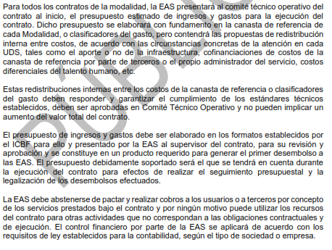

Control presupuestal, revisión y legalización de cuentas
Es necesario aclarar que las facturas y la conciliación bancaria al informe financiero, así como los demás documentos y registros que soporten las operaciones financieras, deberán estar disponibles de acuerdo con la normativa vigente al momento de presentar dicho informe o cuando el supervisor o cualquier organismo de control los requiera para su verificación.

2. Canasta del servicio Centros de Desarrollo Infantil (CDI)

Gastos Permitidos en Canasta CDI
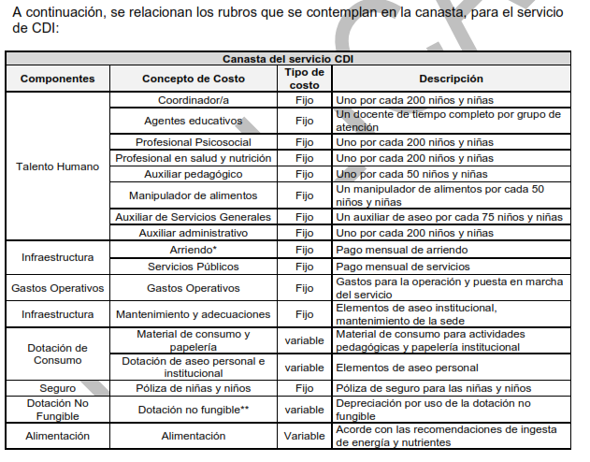

Canasta para CDI
La canasta se costea para atender un total de 200 usuarios.
En el costeo del rubro de talento humano se incluye el valor del subsidio de transporte, las prestaciones sociales de ley, seguridad social y la dotación para el talento humano que devengue hasta dos SMMVL.
La canasta cubre por cada 200 niñas y niños un grupo de 10 niñas/niños menores de dos años -Sala Cuna-.
Al reconocerse un valor al inicio del contrato por concepto de dotación completa o renovación de dotación no fungible, este rubro desaparece del valor cupo a pagar mensualmente.

3. Canasta del servicio Hogar Infantil

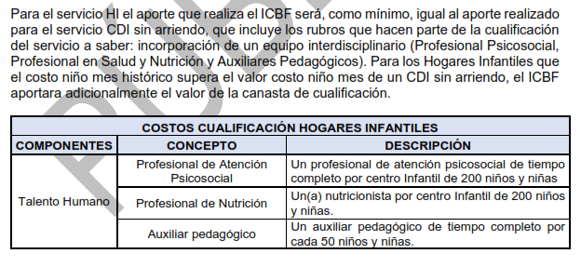

Algunas consideraciones frente al Presupuesto HI
Recomendación: entre el 68% y 73%, para destinar a Talento Humano, incluyendo cualificación.
Mínimo el 2% de aportes, deben ser destinados a compra de material didáctico
En caso de excedentes, estos se pueden destinar a mas rubros de la canasta de H.I.
El presupuesto debe ser aprobado por el supervisor, presentado y avalado en primer comité técnico operativo
El presupuesto debe estar en el formato oficial del ICBF, y debe contener todas las fuentes de ingresos
Se debe priorizar la ejecución de ingresos por tasas compensatorias, por encima de aportes de ICBF
El informe de ejecución financiera debe incluir relación de ingresos por tasas compensatorias por cada usuario
Recursos de tasas compensatorias deben ser para rubros del clasificador del gasto
Las tasas compensatorias hacen parte del presupuesto total de ejecución del contrato

4. Canasta de los servicios: Hogares empresariales, Hogares Múltiples y Jardines Sociales

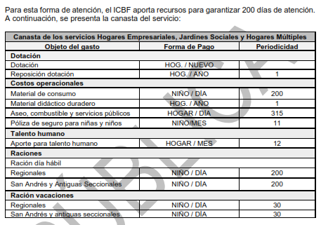

Consideraciones para canasta de estas modalidades

Se consideran costos fijos el Talento Humano, material de consumo para el desarrollo de las actividades pedagógicas, reposición de dotación, aseo combustible y servicios públicos, póliza de seguro para niños; los costos variables corresponden a las raciones día hábil y ración de vacaciones.

Las EAS deben ajustar su presupuesto teniendo en cuenta estos costos de referencia según el estándar definido para cada uno de los ítems de la canasta y el total de cupos contratados.

